상품제안서
[플레이고] N840 공기전도 무선 넥밴드 이어폰 1P | 상품코드: F31252

 |  |  |  |  |  |  | 02-412-0044 | www.easy1.co.kr
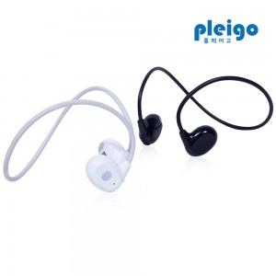

【상세/제작정보】 | <span style="font-size: 12pt;"><b>** 배송비- 1박스 입수수량: 80개/ 5000원​ 별도</b></span>

【인쇄/포장옵션】 | 레이저, 풀칼라 / 포장지포장

【공급단가】 | 수량 | 100~ | 300~ | 500~ | 1,000~ | 3,000~
*VAT별도 | 단가 | 6,380원 | 6,280원 | 6,130원 | 5,890원 | 5,640원

【상품 URL】 | https://dev.easy1.co.kr:443/src/goods_detail.php?gdno=31252

